Chi tiết địa chất
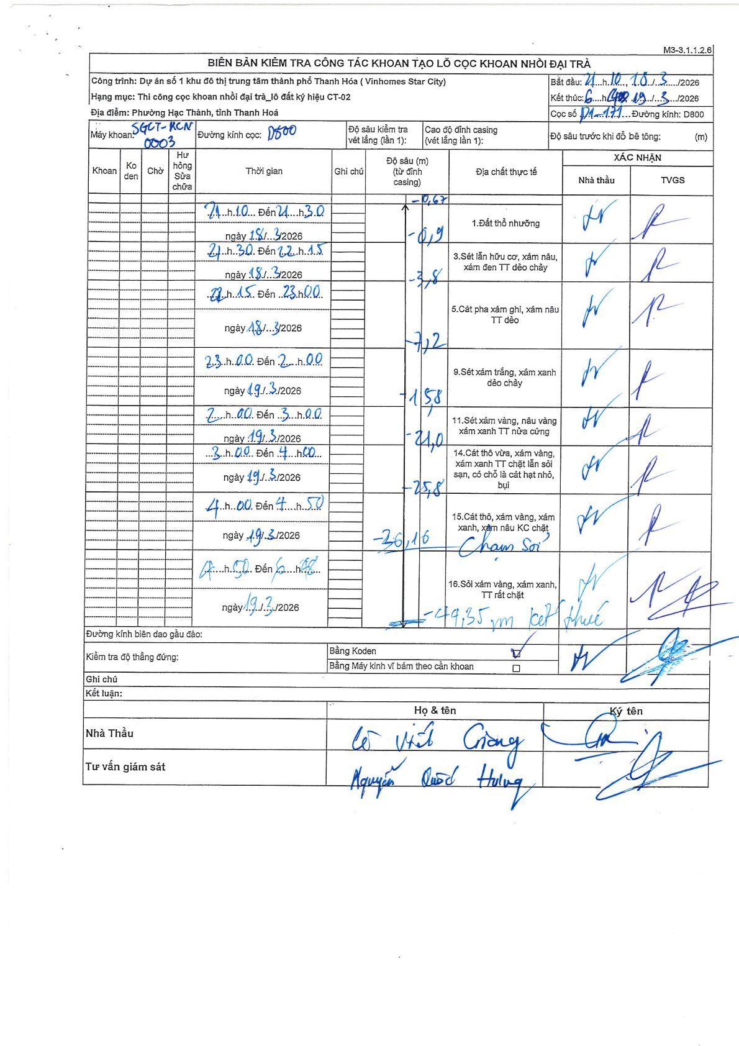
Dự án | Star City Thanh Hóa
Hạng mục | Thi công cọc khoan nhồi, tường vây cho các hạng mục_Lô CT-02
Tên bộ phận | D1-171
Số hiệu cọc | D1-171
Tên Máy khoan | SGCT-KCN0003
Đường kính | D800
Bắt đầu thi công | 21:10 18/03/2026
Kết thúc thi công | 16:40 19/03/2026

Địa chất TT | Đường kính | Mô tả lớp thiết kế | Từ (h) | Đến (h) | Cao độ từ | Cao độ đến | T.Gian (h) | Dài (m) | V (m/h) | Ghi chú
1 | D800 | Đất thổ nhưỡng | 21:10 18/03/2026 | 21:30 18/03/2026 | -0.67 | -0.9 | 0.33 | 0.23 | 0.69 | Bắt đầu khoan từ mặt đất hiện hữu tại cao độ -0.67m so với đỉnh casing
3 | D800 | Sét lẫn hữu cơ, xám nâu, xám đen TT dẻo chảy | 21:30 18/03/2026 | 22:15 18/03/2026 | -0.9 | -3.8 | 0.75 | 2.9 | 3.87
5 | D800 | Cát pha xám ghi, xám nâu TT dẻo | 22:15 18/03/2026 | 23:00 18/03/2026 | -3.8 | -7.2 | 0.75 | 3.4 | 4.53
9 | D800 | Sét xám trắng, xám xanh dẻo chảy | 23:00 18/03/2026 | 00:00 19/03/2026 | -7.2 | -15.8 | 1 | 8.6 | 8.6
11 | D800 | Sét xám vàng, nâu vàng xám xanh TT nửa cứng | 02:00 19/03/2026 | 03:00 19/03/2026 | -15.8 | -21 | 1 | 5.2 | 5.2 | Nghỉ/Chờ từ 00h00 đến 02h00
14 | D800 | Cát thô vừa, xám vàng, xám xanh TT chặt lẫn sỏi sạn, có chỗ là cát hạt nhỏ, bụi | 03:00 19/03/2026 | 04:00 19/03/2026 | -21 | -25.8 | 1 | 4.8 | 4.8
15 | D800 | Cát thô, xám vàng, xám xanh, xám nâu KC chặt | 04:00 19/03/2026 | 04:50 19/03/2026 | -25.8 | -26.16 | 0.83 | 0.36 | 0.43 | Chạm Sỏi
16 | D800 | Sỏi xám vàng, xám xanh, TT rất chặt | 04:50 19/03/2026 | 14:00 19/03/2026 | -26.16 | -49.35 | 9.17 | 23.19 | 2.53 | Kết thúc

ẢNH BIÊN BẢN GỐC

